Template
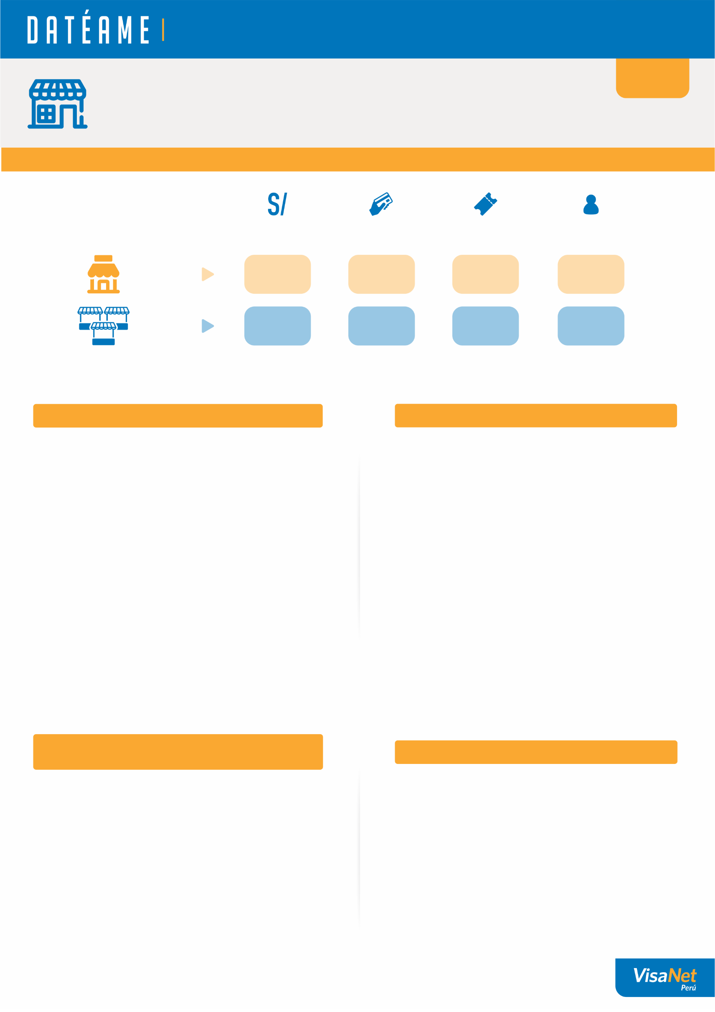
La información que necesitas para que tu negocio siga creciendo.

{}
{NAME_STORE}
{ADDRESS_STORE}
{CODE_STORE}

1. MI NEGOCIO Y EL MERCADO

Ventas del mes
Número de ventas en el mes
¿Cuánto consumió
un cliente en
promedio por visita?
¿Cuántos clientes
te visitaron?

Mi
negocio
{}
{}
{}
{}
1

{}
{}
{}
{}
Un negocio
promedio que es
mi competencia
2

2. LA EVOLUCIÓN DE MIS VENTAS
3. ¿CUÁNTOS CLIENTES ME HAN VISITADO?

Ventas del mes (S/)
 | Ventas del mes (S/.) | Número de transacciones (#)
Número de Transsaciones (#)
Número de Clientes (#)
 | Clientes (#) | Ticket promedio (S/.)
Ticket promedio por cliente (S/)

Tus ventas de {MONTH} se {VERB_1} {PER_1}, respecto al promedio de los 3 meses previos. /Además, {VERB_2} {PER_2} respecto al mismo mes del año anterior.
Este mes se {VERB_1} el número de visitas de tus clientes {PER_1} respecto al promedio de los ultimos 3 meses. /Sin embargo tuviste {VERB_2} {PER_2} respecto al mismo mes del año anterior.

{}
{}

4. ¿CUÁNTAS VECES ME VISITARON
MIS CLIENTES ESTE MES?
5. DÍA DE PREFERENCIA

 | Número de clientes (#)
Domingo
Sábado
Viernes
Jueves
Miércoles
Martes
Lunes
0
Clientes me visitaron
1 vez
({0}%)
0
({0}%)
Clientes me visitaron
2 veces
0
Clientes me visitaron
3 veces
({0}%)
0
({0}%)
Clientes me visitaron
4 veces

0
({0}%)
Clientes me visitaron
5 veces

Pordrías realizar campañas o promociones para
fidelizar a tus clientes y que regresen.
Tus clientes prefieren visitarte los {DAYS}.
/Podrías realizar campañas para atraer su atención en los días más bajos.

1. Total de transacciones reconocidas en el mes, no excluye contracargos u otras operaciones no reconocidas.
2. Transacciones realizadas por negocios ubicados en la misma zona y giro.

Esta información mensual se podrá enviar hasta el 30 de Mayo y es totalmente gratuita. Los datos que se muestran en la hoja informativa hacen referencia a un determinado mes calendario y
son de carácter estadístico, en base al comportamiento mensual del negocio y del mercado, por lo tanto, su contenido no deberá ser empleado como documento oficial o comparado con el documento
autorizado (DA) enviado por La Compañía Peruana de Medios de Pago S.A.C. En caso de necesitar información adicional, contactar a nuestra central telefónica al número 01 614-9800

Info
